Feuil1
titre | Description | test(s)
Lancement du jeu | En tant que joueur Je veux que le jeux se lance sur la page du menu Pour pouvoir choisir ce que je veux faire | Quand le jeu n'est pas lancé sur mon pc Au lancement de l'éxecutable Le jeu se lance sur le menu principale | Quand le jeu n'est pas lancé sur mon pc Au lancement de l'éxecutable Le curseur se trouve sur l'entrée de tout en haut
Menu principale | En tant que joueur, Je veux utiliser les flèches haut/bas Pour sélectionner une entrée dans un menu | Quand je suis sur le menu principale A la pression des flèches haut et bas Le curseur de séléction change d'entrée d'une ligne dans la direction choisie | Quand le curseur sélectionne l'entrée de tout en haut A la pression de la flèche haut Il ne se passe rien | Quand le curseur sélectionne l'entrée de tout en bas A la pression de la flèche bas Il ne se passe rien | Quand le curseur pointe sur une entrée A la pression de la touche entrée L'entrée sélectionnée s'affiche

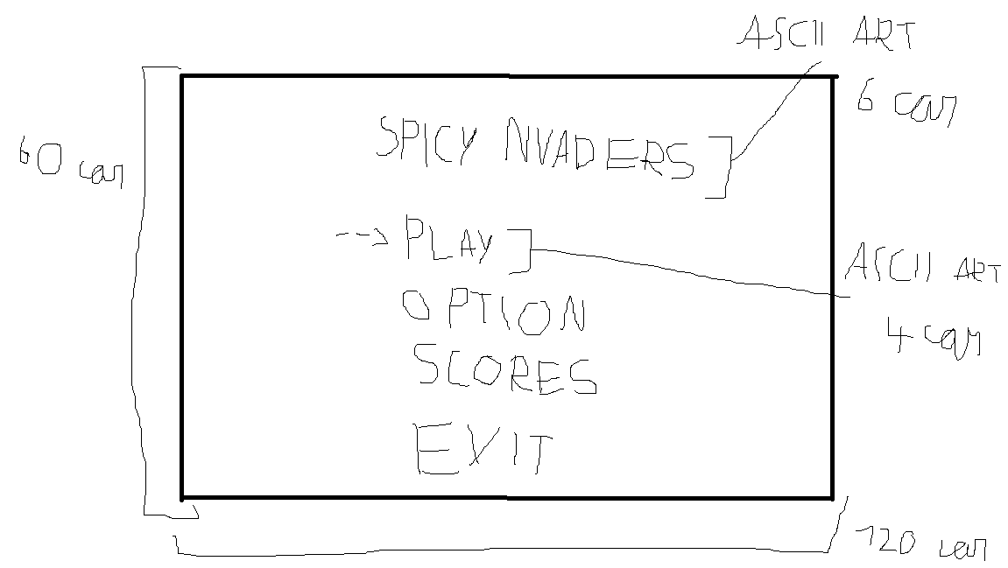
Menu option | En tant que joueur, Je veux accéder au menu option afin de pouvoir modifier la difficulté et le son du jeu | dans le menu option avec le curseur sur l'option de difficulté sélectionnée, a la pression de la flèche droite la difficulté change (facile -> moyen -> difficile -> godmod -> facile) | dans le menu option avec le curseur sur l'option de son sélectionnée, a la pression de la flèche de droite le son change (activé -> désactivé -> activé) | En tant que joueur, Je veux utiliser les flèches haut/bas Pour sélectionner une entrée dans le menu option | Quand je suis sur le menu option A la pression des flèches haut et bas Le curseur de séléction change d'entrée d'une ligne dans la direction choisie | Quand le curseur sélectionne l'entrée de tout en haut A la pression de la flèche haut Il ne se passe rien | Quand le curseur sélectionne l'entrée de tout en bas A la pression de la flèche bas Il ne se passe rien
 |  | dans le menu option avec le curseur sur l'option de difficulté sélectionnée, a la pression de la flèche gauche la difficulté change (facile -> godmod -> difficile -> moyen -> facile) | dans le menu option avec le curseur sur l'option de son sélectionnée, a la pression de la flèche de gauche le son change (activé -> désactivé -> activé)
Pseudo avant de jouer | En tant que joueur, Je veux rentrer mon pseudo avant de jouer Afin que mon highscore s'affiche dans le menu "HIGHSCORES" | quand l'entrée "PLAY" sur le menu principale est choisi a la pression de entrer une page d'entrée de pseudo s'affichage | sur la page d'entrée de pseudo En pressant entrer le jeu se lance
Lancement de la partie | En tant que joueur Je veux que tout les éléments du jeu s'affiche correctement Pour pouvoir jouer dans de bonnes condition | au lancement de la partie le compteur de vie s'affiche en haut a gauche avec toute les vies (3) | au lancement de la partie Les murs s'affichent entierement construit (5) | au lancement de la partie Le vaisseau du joueur s'affiche au centre en dessous des murs | au lancement de la partie Le compteur de score s'affiche en haut a droite | au lancement de la partie les aliens s'affichent (3 ligne et 7 par ligne)
Tir des aliens | En tant que joueur Je veux que les aliens me tirent dessus Pour avoir un adversaire digne de ce nom | En jeu Les aliens tirent vers le bas à interval irrégulier
Déplacement des aliens | En tant que joueur Je veux que les aliens se déplacent latéralement et verticalement Pour ajouter un atout a mon adversaire | Quand la partie est en cours Les aliens se déplacent vers la droite a un rythme régulier | Quand la partie est en cours Les aliens se déplacent vers la gauche a un rythme régulier | Quand un alien touche le bord de l'écran Les aliens descende d'une ligne et reparte dans l'autre sens
Compteur de vie | En tant que joueur je veux avoir un compteur de vie ( 3 vie ) pour savoir combien de fois j'ai encore droit a l'erreur | Un tir alien touche le vaisseau du joueur le compteur fait disparaitre une vie
Game over | En tant que joueur Je veux savoir quand j'ai perdu la partie | Quand le compteur de vie atteint zero Le jeu s'arrète et un écran de Game Over s'affiche | Quand les aliens atteinent la ligne où commence les murs de protection Le jeu s'arrète et un écran de Game Over s'affiche
vaisseau du joueur touché | En tant que joueur Je veux savoir quand un tir ennemi me touche Pour savoir quand je pert une vie | Quand le vaisseau du joueur est touché il s'immobilise 2s et devient intouchable Pour pénalisé le joueur sans lui faire perdre d'autre vie | Quand le vaisseau du joueur est touché Le vaisseau change de forme durant 2s Pour donner un signal visuel au joueur
Scores en temps réel | En tant que joueur je veux que chaque alien détruit me rapporte des points Afin de battre mon highscore | un alien de type A est détruit le score augmente de 10 points | le vaisseau du joueur est touché Le joueur pert des points (100) | un alien de type B est détruit le score augmente de 20 points | un alien de type C est détruit le score augmente de 30 points
Aliens détruit | En tant que joueur Je veux pouvoir détruire les aliens Pour pouvoir gagner des points | Quand un alien est touché par un tir du vaisseau du joueur l'alien disparait
Tout les aliens détruit | En tant que joueur Je veux que le jeu réagisse a la mort d'une vague entière d'aliens Pour pouvoir continuer à jouer et être récompensé | Quand tout les aliens sont détruit le joueur a 3s de répit avant qu'une nouvelle vague d'aliens apparaisse | Quand tout les aliens sont détuit Le joueur recois une vie supplémentaire ( dans la limite maximal du compteur de vie, 3 vie ) | Quand tout les aliens sont détruit Un message (vague suivante dans 3/2/1 s arrive)
Déplacement du vaisseau du joueur | En tant que joueur Je veux pouvoir déplacer mon vaisseau de manière horizontal Pour pouvoir esquiver les tirs ennemis et me positionné pour tirer sur les ennemis | En jeu la flèche de droite est préssée Le vaisseau se déplace sur la droite | En jeu la flèche de gauche est préssée Le vaisseau se déplace sur la gauche | En jeu Quand une flèche directionel est appuyée longuement Le vaisseau se déplace de manière continue dans la direction séléctionée | En jeu le vaisseau arrive au bord de l'écran Le vaisseau ne peut plus se déplacer vers le côté ou il est déjà collé au bord
Tir du vaisseau du joueur | En tant que joueur Je veux pouvoir tirer vers le haut avec mon vaisseau Pour pouvoir détruire les aliens | En jeu Quand la flèche haut est préssée en jeu Le vaisseau tir un laser vers le haut | Le laser a été tirer il y a moins d'une seconde Quand la flèche haut est préssée en jeu il ne se passe rien | Le missile est tiré Il avance d'une case toute les quart de seconde vers le haut | Le missile atteint le haut de l'écran il disparait
Tir sur les murs | En tant que joueur Je veux que les murs soit destructible Pour offrir plus de possibilité de gameplay | Quand un tir touche un mur Le mur change de couleur ( blanc ->jaune -> orange ->rouge ) | Quand un tir touche un mur rouge le mur disparait
Menu About | En tant que joueur Je veux avoir des infos sur la création du jeu Pour comprendre les motivations du dévelopeur | Dans le menu principale Quand je choisi le menu about Le menu about s'affiche | Dans le menu about Quand je presse escape Le menu principale s'affiche

